Hoja1
Set de datos: | Data CS 25 SUC. IVAN VALDES estanque 239
 | Método opt. global | Parámetros opt. |  |  |  | ¿least _square (ls)? | Costo final opt. | Costo final ls | Tiempo (s) |  | de y da tienen seed 50 siempre
 |  | maxiter | popsize | n_particles (pop_size) | n_iter (epoch) |  |  |  |  |  | de y da tienen optimización local activada en su interna
 | differential evolution | 8 | 4 |  |  | No | 82.5493811 |  | 19.95
 | differential evolution | 8 | 6 |  |  | No | 204.1243746 |  | 16.18
 | differential evolution | 8 | 8 |  |  | No | 538.6583022 |  | 28.18
 | differential evolution | 14 | 4 |  |  | No | 81.8042884 |  | 46.52
 | differential evolution | 14 | 6 |  |  | No | 84.9804549 |  | 24.79
 | differential evolution | 14 | 8 |  |  | No | 55.2701301 |  | 42.3
 | differential evolution | 20 | 4 |  |  | No | 81.8429175 |  | 67.47
 | differential evolution | 20 | 6 |  |  | No | 63.0491608 |  | 59.3
 | differential evolution | 20 | 8 |  |  | No | 93.3894119 |  | 55.53
 | differential evolution | 8 | 4 |  |  | Si | 82.5493811 | 82.3251628 | 21.41
 | differential evolution | 8 | 6 |  |  | Si | 204.1243746 | 204.1243370 | 17.03
 | differential evolution | 8 | 8 |  |  | Si | 538.6583022 | 84.1736435 | 31.45
 | differential evolution | 14 | 4 |  |  | Si | 81.8042884 | 81.8042791 | 41.68
 | differential evolution | 14 | 6 |  |  | Si | 84.9804549 | 84.7505329 | 25.76
 | differential evolution | 14 | 8 |  |  | Si | 55.2701301 | 55.2700987 | 38.05
 | differential evolution | 20 | 4 |  |  | Si | 81.8429175 | 81.8429175 | 48.2
 | differential evolution | 20 | 6 |  |  | Si | 63.0491608 | 58.2494223 | 49.94
 | differential evolution | 20 | 8 |  |  | Si | 93.3894119 | 67.1156038 | 57.4
 | dual annealing | 10 |  |  |  | No | 59.0722054 |  | 17.58
 | dual annealing | 20 |  |  |  | No | 59.0722054 |  | 21.11
 | dual annealing | 40 |  |  |  | No | 59.0722054 |  | 25.03
 | dual annealing | 60 |  |  |  | No | 59.0722054 |  | 31.68
 | dual annealing | 10 |  |  |  | Si | 59.0722054 | 59.0635591 | 17.51
 | dual annealing | 20 |  |  |  | Si | 59.0722054 | 59.0635591 | 20.59
 | dual annealing | 40 |  |  |  | Si | 59.0722054 | 59.0635591 | 26.71
 | dual annealing | 60 |  |  |  | Si | 59.0722054 | 59.0635591 | 33.34
 | PSO |  |  | 10 | 50 | No | 76.4960852 |  | 12.17
 | PSO |  |  | 15 | 50 | No | 34.1569167 |  | 15.71
 | PSO |  |  | 20 | 50 | No | 21.8669857 |  | 16.81
 | PSO |  |  | 25 | 50 | No | 21.5981961 |  | 23.94
 | PSO |  |  | 10 | 80 | No | 68.8383143 |  | 19.32
 | PSO |  |  | 15 | 80 | No | 33.3839798 |  | 26.42
 | PSO |  |  | 20 | 80 | No | 21.1154696 |  | 25.24
 | PSO |  |  | 25 | 80 | No | 21.1525515 |  | 30.22
 | PSO |  |  | 25 | 100 | No | 21.0961955 |  | 47.07
 | PSO |  |  | 25 | 150 | No | 20.9335552 |  | 63.35
 | PSO |  |  | 25 | 80 | Si | 21.1525515 | 21.1515071 | 29.78
 | PSO |  |  | 25 | 100 | Si | 21.0961955 | 21.0900657 | 35.68 |  | *Por gráfico, mejorcito
 | PSO |  |  | 25 | 150 | Si | 20.9335552 | 20.9138526 | 63.56
 | PSO mealpy PSO.OriginalPSO |  |  | 10 | 500 | No | 14.1130851 |  | 177.83 | 2.9638333333
 | PSO mealpy PSO.HPSO_TVAC |  |  | 10 | 500 | No

Notas/observaciones:
- PSO es el que "mejor" ajusta en algunos, pero no en todos.
- Cuando se obtiene un buen ajuste visual con un costo bajo (he visto casos con f.o. <100), el costo de la función objetivo tiende a ser la mayoría de los datos de azúcares, es decir, el costo del etanol tiende a de entre 0 y 2, aprox.
Set de datos: | Data CS 24 AGROCAUQ estanque 68.xlsx
 | Método opt. global | Parámetros opt. |  |  |  | ¿least _square (ls)? | Costo final opt. | Costo final ls | Tiempo (s)
 |  | maxiter | popsize | n_particles (pop_size) | n_iter (epoch)
 | PSO |  |  | 25 | 100 | No | 642.85640012 |  | 134.52 | 2.24 | Set de datos con densidad rara, variable. No son datos completamente "limpios".
 | PSO |  |  | 25 | 120 | No | 642.66116140 |  | 141.53 | 2.36 | El ajuste de 25 partículas y 100 iteraciones se ve bien (gráficos, al ojo)
 | PSO |  |  | 25 | 150 | No | 642.66116140 |  | 161.42 | 2.69
 | PSO |  |  | 25 | 150 | Si | 642.66116140 | 642.927126 | 160.53 | 2.68 | ls no da mejores resultados
 | PSO |  |  | 30 | 150 | No | 376.02775724 |  | 96.33 | 1.61
 | PSO |  |  | 30 | 200 | No | 375.67459266 |  | 110.99 | 1.85
 | PSO |  |  | 35 | 200 | No | 642.68328820 |  | 313.72 | 5.23
 | PSO |  |  | 25 | 100 | No | 642.65825517 |  | 338.17 | 5.64 | Cambié C1 C2 y w
 | PSO |  |  | 25 | 500 | No | 642.48339336 |  | 984.41 | 16.41
 | PSO mealpy |  |  | 10 | 500 | No | 98.11555450 |  | 980.41 | 16.34
 | dual annealing | 10 |  |  |  | No | 1,627.2112120 |  | 78.43 | 1.31
 | dual annealing | 20 |  |  |  | No | 270.8672615 |  | 256 | 4.27
 | dual annealing | 40 |  |  |  | No | 80.8912701 |  | 392.9 | 6.55
 | dual annealing | 60 |  |  |  | No | 80.8912701 |  | 528.35 | 8.81 |  | en otros casos azúcar es de 20, y etanol de 0,4, por ejemplo
 | differential evolution | 14 | 8 |  |  | No | 778.3930434 |  | 93.35 | 1.56
 | differential evolution | 20 | 6 |  |  | No | 631.0916099 |  | 73.3 | 1.22
 | differential evolution | 20 | 8 |  |  | No | 537.6263044 |  | 145.47 | 2.42

Set de datos: | Data CS 24 LOU estanque 54.xlsx
 | Método opt. global | Parámetros opt. |  |  |  | ¿least _square (ls)? | Costo final opt. | Costo final ls | Tiempo (s)
 |  | maxiter | popsize | n_particles (pop_size) | n_iter (epoch)
 | PSO |  |  | 25 | 50 | No | 39.40212268 |  | 48.38
 | PSO |  |  | 25 | 80 | No | 26.10175895 |  | 77.06
 | PSO |  |  | 25 | 100 | No | 26.03602031 |  | 92.74
 | PSO |  |  | 25 | 120 | No | 26.03602031 |  | 112.17 |  | Después de repetición 100 se repetían números, hacer n_iter variable según set de datos?
 | PSO |  |  | 25 | 80 | Si | 26.10175895 | 26.1014646 | 73.62
 | PSO |  |  | 25 | 100 | Si | 26.03602031 | 26.0288926 | 93.08
 | PSO mealpy |  |  | 10 | 500 | No | 45.92336199 |  | 789.75 | 13.1625

 | Los métodos da y de en sus mejores versiones según lo evaluado con el set de datos anterior, no entrega buenos resultados.
 | Probé con PSO de mealpy, se demora mucho y como que no funciona

Pruebas PSO
 |  | Parámetros opt. |  |  |  |  |  |  |  | Parámetros |  |  |  |  |  |  |  |  |  |  |  |  |  |  | Parámetros fijados
Set de datos | Método PSO | epoch | pop_size | c1 | c2 | w | Costo final opt. | Tiempo (s) | Tiempo (min) | mu0 | betaG0 | betaF0 | Kn0 | Kg0 | Kf0 | Kig0 | Kie0 | Kd0 | Yxn | Yxg | Yxf | Yeg | Yef
1. Data CS 25 SUC. IVAN VALDES estanque 239 | PSO_pyswarms | 150 | 20 | 1.5 | 1.5 | 0.7 | 0.023513880843 | 67.64 | 1.127 | 6.9239735 | 1.8207810 | 9.9329325 | 0.0096470 | 8.5518540 | 7.1656500 | 44.1506700 | 42.5282840 | 0.0001000 | 2.2496431 | 3.9014864 | 1.6426340 | 1.4863469 | 0.2673638
1. Data CS 25 SUC. IVAN VALDES estanque 239 | PSO_mealpy | 150 | 20 | 1.5 | 1.5 | 0.7 | 0.0013270128647 | 348.41 | 5.807 | 3.0051334 | 5.0528684 | 4.8710938 | 0.0096470 | 8.5518540 | 7.1656500 | 44.1506700 | 42.5282840 | 0.0001000 | 1.0681248 | 3.3029168 | 1.6426340 | 0.2924219 | 0.4764884
1. Data CS 25 SUC. IVAN VALDES estanque 239 | PSO_pymoo | 150 | 20 | 1.5 | 1.5 | 0.7 | 0.00070487362672 | 74.51 | 1.242 | 0.2321022 | 4.1297070 | 6.0078738 | 0.0096470 | 8.5518540 | 7.1656500 | 44.1506700 | 42.5282840 | 0.0001000 | 1.1019035 | 2.9727656 | 1.6426340 | 0.2074844 | 0.5940155
1. Data CS 25 SUC. IVAN VALDES estanque 239 | PSO_pyswarms | 200 | 20 | 1.5 | 1.5 | 0.7 | 0.023513881 | 91.97 | 1.533 | 6.9239735 | 1.8207810 | 9.9329325 | 0.0096470 | 8.5518540 | 7.1656500 | 44.1506700 | 42.5282840 | 0.0001000 | 2.2496431 | 3.9014864 | 1.6426340 | 1.4863469 | 0.2673638
1. Data CS 25 SUC. IVAN VALDES estanque 239 | PSO_mealpy | 200 | 20 | 1.5 | 1.5 | 0.7 | 0.0013251362658 | 445.26 | 7.421 | 3.0150652 | 5.0592534 | 4.8687280 | 0.0096470 | 8.5518540 | 7.1656500 | 44.1506700 | 42.5282840 | 0.0001000 | 1.0679290 | 3.3038454 | 1.6426340 | 0.2925373 | 0.4764576
1. Data CS 25 SUC. IVAN VALDES estanque 239 | PSO_pymoo | 200 | 20 | 1.5 | 1.5 | 0.7 | 0.00070424314031 | 90.12 | 1.502 | 0.2319888 | 4.1316374 | 6.0033822 | 0.0096470 | 8.5518540 | 7.1656500 | 44.1506700 | 42.5282840 | 0.0001000 | 1.1016421 | 3.1223847 | 1.6426340 | 0.2075470 | 0.5956535
1. Data CS 25 SUC. IVAN VALDES estanque 239 | PSO_pyswarms | 500 | 20 | 1.5 | 1.5 | 0.7 | 0.012479497 | 223.91 | 3.732 | 5.0791991 | 3.6404145 | 5.9324972 | 0.0096470 | 8.5518540 | 7.1656500 | 44.1506700 | 42.5282840 | 0.0001000 | 1.6798296 | 3.9528445 | 1.6426340 | 1.4831927 | 0.1085429
1. Data CS 25 SUC. IVAN VALDES estanque 239 | PSO_mealpy | 500 | 20 | 1.5 | 1.5 | 0.7 | 0.001228286046 | 1226.29 | 20.438 | 1.1057744 | 7.8360003 | 1.6052789 | 0.0096470 | 8.5518540 | 7.1656500 | 44.1506700 | 42.5282840 | 0.0001000 | 1.2822673 | 0.6524855033 | 1.6426340 | 0.5145752 | 0.1442842
1. Data CS 25 SUC. IVAN VALDES estanque 239 | PSO_pymoo | 500 | 20 | 1.5 | 1.5 | 0.7 | 0.0007031162072 | 249.5 | 4.158 | 0.2302779 | 4.1471161 | 6.0025563 | 0.0096470 | 8.5518540 | 7.1656500 | 44.1506700 | 42.5282840 | 0.0001000 | 1.1015287 | 2.4944333 | 1.6426340 | 0.2075754 | 0.5956462
1. Data CS 25 SUC. IVAN VALDES estanque 239 | PSO_pymoo | 500 | 25 | 1.5 | 1.5 | 0.7 | 0.00067861314634 | 285.45 | 4.757 | 0.6558471 | 1.6542627 | 0.9359932 | 0.0096470 | 8.5518540 | 7.1656500 | 44.1506700 | 42.5282840 | 0.0001000 | 6.3300111 | 0.9769623 | 1.6426340 | 0.3515664 | 0.4009332
2. Data CS 24 AGROCAUQ estanque 68.xlsx | PSO_pyswarms | 150 | 20 | 1.5 | 1.5 | 0.7 | 0.033679725401 | 173.1 | 2.885 | 3.8814632 | 2.8667226 | 6.8650101 | 0.0096470 | 8.5518540 | 7.1656500 | 44.1506700 | 42.5282840 | 0.0001000 | 1.1602649 | 5.8389023 | 1.6426340 | 0.6466575 | 0.2040676
2. Data CS 24 AGROCAUQ estanque 68.xlsx | PSO_mealpy | 150 | 20 | 1.5 | 1.5 | 0.7 | 0.011535922942 | 1892.58 | 31.543 | 4.6612648 | 7.6274459 | 3.9388701 | 0.0096470 | 8.5518540 | 7.1656500 | 44.1506700 | 42.5282840 | 0.0001000 | 0.17179967183 | 4.8454643 | 1.6426340 | 0.7112567 | 0.1368129
2. Data CS 24 AGROCAUQ estanque 68.xlsx | PSO_pymoo | 150 | 20 | 1.5 | 1.5 | 0.7 | 0.001195380 | 328.86 | 5.481 | 0.0869687 | 0.3797265 | 1.8859295 | 0.0096470 | 8.5518540 | 7.1656500 | 44.1506700 | 42.5282840 | 0.0001000 | 9.2643799 | 9.9263325 | 1.6426340 | 0.1425967 | 0.6726623
2. Data CS 24 AGROCAUQ estanque 68.xlsx | PSO_pyswarms | 200 | 20 | 1.5 | 1.5 | 0.7 | 0.033679725401 | 233.73 | 3.895 | 3.8814632 | 2.8667226 | 6.8650101 | 0.0096470 | 8.5518540 | 7.1656500 | 44.1506700 | 42.5282840 | 0.0001000 | 1.1602649 | 5.8389023 | 1.6426340 | 0.6466575 | 0.2040676
2. Data CS 24 AGROCAUQ estanque 68.xlsx | PSO_pymoo | 200 | 20 | 1.5 | 1.5 | 0.7 | 0.0011445614822 | 708.17 | 11.803 | 0.0977488 | 0.3391737 | 1.7677146 | 0.0096470 | 8.5518540 | 7.1656500 | 44.1506700 | 42.5282840 | 0.0001000 | 9.9823011 | 9.8388752 | 1.6426340 | 0.1442981 | 0.6723505
2. Data CS 24 AGROCAUQ estanque 68.xlsx | PSO_pyswarms | 500 | 20 | 1.5 | 1.5 | 0.7 | 0.021153082388 | 694.96 | 11.583 | 4.6003554 | 2.9392768 | 1.8114258 | 0.0096470 | 8.5518540 | 7.1656500 | 44.1506700 | 42.5282840 | 0.0001000 | 2.7286635 | 5.4387749 | 1.6426340 | 0.5294608 | 0.3785201
2. Data CS 24 AGROCAUQ estanque 68.xlsx | PSO_pymoo | 500 | 20 | 1.5 | 1.5 | 0.7 | 0.0011423609719 | 1155.09 | 19.252 | 0.0975563 | 0.3378991 | 1.7766564 | 0.0096470 | 8.5518540 | 7.1656500 | 44.1506700 | 42.5282840 | 0.0001000 | 9.9987954 | 9.9698074 | 1.6426340 | 0.1443499 | 0.6719643
2. Data CS 24 AGROCAUQ estanque 68.xlsx | PSO_pymoo | 500 | 25 | 1.5 | 1.5 | 0.7 | 0.0011658027202 | 1857.34 | 30.956 | 0.0978004 | 0.7114062 | 1.4257677 | 0.0096470 | 8.5518540 | 7.1656500 | 44.1506700 | 42.5282840 | 0.0001000 | 9.9977821 | 6.5776873 | 1.6426340 | 0.2872946 | 0.5260588
3. Data CS 24 LOU estanque 54.xlsx | PSO_pyswarms | 150 | 20 | 1.5 | 1.5 | 0.7 | 0.0041148524856 | 147.22 | 2.454 | 2.6203393 | 1.1689488 | 2.7977499 | 0.0096470 | 8.5518540 | 7.1656500 | 44.1506700 | 42.5282840 | 0.0001000 | 3.6733434 | 1.3912035 | 1.6426340 | 1.0069209 | 0.3091159
3. Data CS 24 LOU estanque 54.xlsx | PSO_mealpy | 150 | 20 | 1.5 | 1.5 | 0.7 | 0.0014419232067 | 1749.65 | 29.161 | 0.4552238 | 2.1090736 | 0.6013445 | 0.0096470 | 8.5518540 | 7.1656500 | 44.1506700 | 42.5282840 | 0.0001000 | 3.1990571 | 9.3289687 | 1.6426340 | 0.7614721 | 0.1431594
3. Data CS 24 LOU estanque 54.xlsx | PSO_pymoo | 150 | 20 | 1.5 | 1.5 | 0.7 | 0.00055448295062 | 110.06 | 1.834 | 0.1827719 | 0.9350790 | 5.9846530 | 0.0096470 | 8.5518540 | 7.1656500 | 44.1506700 | 42.5282840 | 0.0001000 | 1.6357804 | 4.4317997 | 1.6426340 | 0.1694281 | 0.7909719
3. Data CS 24 LOU estanque 54.xlsx | PSO_pyswarms | 200 | 20 | 1.5 | 1.5 | 0.7 | 0.0041059063411 | 178.02 | 2.967 | 2.6203392 | 1.1689508 | 2.7976689 | 0.0096470 | 8.5518540 | 7.1656500 | 44.1506700 | 42.5282840 | 0.0001000 | 3.6733723 | 1.3915161 | 1.6426340 | 1.0069276 | 0.3091159
3. Data CS 24 LOU estanque 54.xlsx | PSO_pymoo | 200 | 20 | 1.5 | 1.5 | 0.7 | 0.00053926815436 | 151.79 | 2.530 | 0.2000905 | 0.9333462 | 6.0599263 | 0.0096470 | 8.5518540 | 7.1656500 | 44.1506700 | 42.5282840 | 0.0001000 | 1.6315342 | 3.8159681 | 1.6426340 | 0.1747103 | 0.7756794
3. Data CS 24 LOU estanque 54.xlsx | PSO_pyswarms | 500 | 20 | 1.5 | 1.5 | 0.7 | 0.0040861062735 | 478.57 | 7.976 | 2.6203392 | 1.1689507 | 2.7976691 | 0.0096470 | 8.5518540 | 7.1656500 | 44.1506700 | 42.5282840 | 0.0001000 | 3.6733719 | 1.3915183 | 1.6426340 | 1.0069276 | 0.3091159
3. Data CS 24 LOU estanque 54.xlsx | PSO_pymoo | 500 | 20 | 1.5 | 1.5 | 0.7 | 0.00053359397373 | 364.39 | 6.073 | 0.2007829 | 0.9306336 | 6.0938949 | 0.0096470 | 8.5518540 | 7.1656500 | 44.1506700 | 42.5282840 | 0.0001000 | 1.6305971 | 3.9338298 | 1.6426340 | 0.1757311 | 0.7675347
3. Data CS 24 LOU estanque 54.xlsx | PSO_pymoo | 500 | 25 | 1.5 | 1.5 | 0.7 | 0.00049961670047 | 604.18 | 10.070 | 0.12310869973 | 2.2809552 | 9.1416504 | 0.0096470 | 8.5518540 | 7.1656500 | 44.1506700 | 42.5282840 | 0.0001000 | 0.9152458 | 9.9941870 | 1.6426340 | 0.2623490 | 0.6604125
4. Data CS 25 LOU estanque 31.xlsx | PSO_pymoo | 500 | 20 | 1.5 | 1.5 | 0.7 | 0.01587543856 | 325.37 | 5.423 | 6.8387595 | 7.0477865 | 4.3680299 | 0.0096470 | 8.5518540 | 7.1656500 | 44.1506700 | 42.5282840 | 0.0001000 | 0.2298074 | 9.9937452 | 1.6426340 | 0.3737744 | 1.2400437
4. Data CS 25 LOU estanque 31.xlsx | PSO_pymoo | 500 | 25 | 1.5 | 1.5 | 0.7 | 0.011921014789 | 233.26 | 3.888 | 0.0308397 | 3.6458766 | 1.7015273 | 0.0096470 | 8.5518540 | 7.1656500 | 44.1506700 | 42.5282840 | 0.0001000 | 2.5919297 | 5.9389336 | 1.6426340 | 0.3080939 | 1.6943490
5. Data CS 24 PAROT+AURORA estanque 54.xlsx | PSO_pymoo | 500 | 20 | 1.5 | 1.5 | 0.7 | 0.0077711676071 | 424.7 | 7.078 | 4.1532076 | 3.3138359 | 9.9606330 | 0.0096470 | 8.5518540 | 7.1656500 | 44.1506700 | 42.5282840 | 0.0001000 | 0.6001219 | 9.9853205 | 1.6426340 | 0.4999641 | 0.7838100
5. Data CS 24 PAROT+AURORA estanque 54.xlsx | PSO_pymoo | 500 | 25 | 1.5 | 1.5 | 0.7 | 0.0031862305044 | 495.77 | 8.263 | 0.0407704 | 2.5734116 | 7.5970990 | 0.0096470 | 8.5518540 | 7.1656500 | 44.1506700 | 42.5282840 | 0.0001000 | 2.2740629 | 8.9849068 | 1.6426340 | 3.9625859 | 0.2592323

Cambiando el upper bound de mu0 desde 10 a 1: |  | Parámetros opt. |  |  |  |  |  |  |  |  |  | Parámetros
Set de datos | Método PSO | epoch | pop_size | c1 | c2 | w | Costo final opt.(f_min) | f_avg | f_avg-f_min | Tiempo (s) | Tiempo (min) | mu0 | betaG0 | betaF0 | Kn0 | Kg0 | Kf0 | Kig0 | Kie0 | Kd0 | Yxn | Yxg | Yxf | Yeg | Yef
1. Data CS 25 SUC. IVAN VALDES estanque 239 | PSO_pymoo | 500 | 20 | 1.5 | 1.5 | 0.7 | 0.00073130405761 | 0.0007320058 | 7.017e-07 | 237.43 | 3.9572 | 0.7131198541 | 0.97877756253 | 1.38653321 | 0.0096470 | 8.5518540 | 7.1656500 | 44.1506700 | 42.5282840 | 0.0001000 | 5.95420072 | 1.79638194 | 1.6426340 | 0.21458010 | 0.59413673 | mid ajuste
1. Data CS 25 SUC. IVAN VALDES estanque 240 | PSO_pymoo | 500 | 25 | 1.5 | 1.5 | 0.7 | 0.00063087397942 | 0.000632700 | 1.8263e-06 | 279.46 | 4.6577 | 0.48672783224 | 3.657148175 | 0.63449278 | 0.0096470 | 8.5518540 | 7.1656500 | 44.1506700 | 42.5282840 | 0.0001000 | 4.55720755 | 0.76824067703 | 1.6426340 | 0.50370776136 | 0.18674851 | mejorcito
2. Data CS 24 AGROCAUQ estanque 68.xlsx | PSO_pymoo | 500 | 20 | 1.5 | 1.5 | 0.7 | 0.0011837940939 | 0.0011842928 | 4.987e-07 | 1054.77 | 17.5795 | 0.096058530809 | 1.003551144 | 1.18921687 | 0.0096470 | 8.5518540 | 7.1656500 | 44.1506700 | 42.5282840 | 0.0001000 | 9.99690377 | 9.83381837 | 1.6426340 | 0.37947068764 | 0.43156144 | buen ajuste
2. Data CS 24 AGROCAUQ estanque 68.xlsx | PSO_pymoo | 500 | 25 | 1.5 | 1.5 | 0.7 |  |  | 0 |  | 0 |  |  |  | 0.0096470 | 8.5518540 | 7.1656500 | 44.1506700 | 42.5282840 | 0.0001000 |  |  | 1.6426340
3. Data CS 24 LOU estanque 54.xlsx | PSO_pymoo | 500 | 20 | 1.5 | 1.5 | 0.7 | 0.00052869056795 | 0.0005292841 | 5.935e-07 | 464.06 | 7.7343 | 0.17632605542 | 0.88799887601 | 7.54165131 | 0.0096470 | 8.5518540 | 7.1656500 | 44.1506700 | 42.5282840 | 0.0001000 | 1.34913658 | 3.96599331 | 1.6426340 | 0.1416218118 | 0.80770986 | buen ajuste
3. Data CS 24 LOU estanque 54.xlsx | PSO_pymoo | 500 | 25 | 1.5 | 1.5 | 0.7 | 0.00053039626225 | 0.0005309036 | 5.073e-07 | 580.34 | 9.6723 | 0.17718497295 | 0.92223920886 | 7.07136214 | 0.0096470 | 8.5518540 | 7.1656500 | 44.1506700 | 42.5282840 | 0.0001000 | 1.43034865 | 9.75160136 | 1.6426340 | 0.15466014168 | 0.79017304 | buen ajuste
4. Data CS 25 LOU estanque 31.xlsx | PSO_pymoo | 500 | 20 | 1.5 | 1.5 | 0.7 | 0.012186780 | 0.0122671018 | 8.0322e-05 | 170.53 | 2.8422 | 0.026013227358 | 3.944753891 | 2.39600648 | 0.0096470 | 8.5518540 | 7.1656500 | 44.1506700 | 42.5282840 | 0.0001000 | 1.68095464 | 0.10002113632 | 1.6426340 | 0.29741864537 | 1.75870072 | buen ajuste
4. Data CS 25 LOU estanque 31.xlsx | PSO_pymoo | 500 | 25 | 1.5 | 1.5 | 0.7 | 0.011841464988 | 0.0118467407 | 5.2757e-06 | 209.15 | 3.4858 | 0.033605784286 | 2.394689410 | 1.79607248 | 0.0096470 | 8.5518540 | 7.1656500 | 44.1506700 | 42.5282840 | 0.0001000 | 3.15684084 | 9.52216247 | 1.6426340 | 0.22908727669 | 2.16891404 | buen ajuste
5. Data CS 24 PAROT+AURORA estanque 54.xlsx | PSO_pymoo | 500 | 20 | 1.5 | 1.5 | 0.7 | 0.0043715973132 | 0.004375047 | 3.4492e-06 | 290.31 | 4.8385 | 0.038416896218 | 1.835062579 | 9.72845102 | 0.0096470 | 8.5518540 | 7.1656500 | 44.1506700 | 42.5282840 | 0.0001000 | 1.13543446 | 0.10023331705 | 1.6426340 | 0.41009410803 | 0.72353345 | buen ajuste
5. Data CS 24 PAROT+AURORA estanque 54.xlsx | PSO_pymoo | 500 | 25 | 1.5 | 1.5 | 0.7 | 0.0020817824594 | 0.0021050231 | 2.32406e-05 | 398.02 | 6.6337 | 0.070883156 | 1.388404630 | 0.66052613 | 0.0096470 | 8.5518540 | 7.1656500 | 44.1506700 | 42.5282840 | 0.0001000 | 9.99999461 | 0.10002807809 | 1.6426340 | 0.50143190 | 2.84855871 | buen ajuste
 |  |  |  |  |  |  |  |  | 1.1164%

Pruebas de ajustes con mas de un set de datos
Set de datos | Método PSO | epoch | pop_size | c1 | c2 | w | Costo final opt.(f_min) | f_avg | f_avg-f_min | Tiempo (s) | Tiempo (min) | mu0 | betaG0 | betaF0 | Kn0 | Kg0 | Kf0 | Kig0 | Kie0 | Kd0 | Yxn | Yxg | Yxf | Yeg | Yef
2 sets: 1. y 4. | PSO_pymoo | 150 | 25 | 1.5 | 1.5 | 0.7 | 0.048732907709 | 0.0490396827 | 0.000306775 | 360.2 | 6.00 | 0.98079858683 | 0.025966634102 | 3.309740285 | 0.0096470 | 8.5518540 | 7.1656500 | 44.1506700 | 42.5282840 | 0.0001000 | 9.73873315 | 0.10004749 | 1.6426340 | 0.10000060 | 0.60281221327 | malos ajustes
2 sets: 1. y 4. | PSO_pymoo | 150 | 30 | 1.5 | 1.5 | 0.7 | 0.048632147619 | 0.0486506234 | 1.84758e-05 | 417.2 | 6.95 | 0.99967153784 | 0.023647955049 | 3.323298137 | 0.0096470 | 8.5518540 | 7.1656500 | 44.1506700 | 42.5282840 | 0.0001000 | 9.98384906 | 0.10000000 | 1.6426340 | 0.10000000 | 0.60407616942 | mejores que antes pero malos igual
2 sets: 1. y 4. | PSO_pymoo | 150 | 35 | 1.5 | 1.5 | 0.7 | 0.048568963691 | 0.0487016579 | 0.0001326942 | 1419.85 | 23.66 | 0.57793646837 | 0.023233650 | 3.626257463 | 0.0096470 | 8.5518540 | 7.1656500 | 44.1506700 | 42.5282840 | 0.0001000 | 9.99948429 | 0.10043757 | 1.6426340 | 0.10000805 | 0.60548500 | mejorando
2 sets: 1. y 4. | PSO_pymoo | 200 | 25 | 1.5 | 1.5 | 0.7 | 0.048732907709 | 0.0490396827 | 0.000306775 | 362.35 | 6.04 | 0.98079858683 | 0.025966634102 | 3.309740285 | 0.0096470 | 8.5518540 | 7.1656500 | 44.1506700 | 42.5282840 | 0.0001000 | 9.73873315 | 0.10004749 | 1.6426340 | 0.10000060 | 0.60281221327 | Ajuste no mejora mucho aumentando iteraciones

Modifiqué valor inicial de Yxn = 3,0:
2 sets: 1. y 4. | PSO_pymoo | 150 | 25 | 1.5 | 1.5 | 0.7 | 0.049757388485 | 0.0505199139 | 0.0007625254 | 254.21 | 4.24 | 0.98314572262 | 0.035024445825 | 3.588130271 | 0.0096470 | 8.5518540 | 7.1656500 | 44.1506700 | 42.5282840 | 0.0001000 | 8.67214932 | 0.10417504 | 1.6426340 | 0.10000057 | 0.58865145686
2 sets: 1. y 4. | PSO_pymoo | 500 | 30 | 1.5 | 1.5 | 0.7 | 0.048609677628 | 0.0486258864 | 1.62088e-05 | 1649.55 | 27.49 | 0.99957234778 | 0.023163766992 | 3.299236356 | 0.0096470 | 8.5518540 | 7.1656500 | 44.1506700 | 42.5282840 | 0.0001000 | 9.99726634 | 0.10000000 | 1.6426340 | 0.10000001 | 0.6044150153 | Por gráfico costo vs iteración, se observa que no mejora
2 sets: 3. y 5. | PSO_pymoo | 250 | 25 | 1.5 | 1.5 | 0.7 | 0.010941606788 | 0.010946463 | 4.8557e-06 | 509.23 | 8.49 | 0.126723870 | 0.565810900 | 4.248674216 | 0.0096470 | 8.5518540 | 7.1656500 | 44.1506700 | 42.5282840 | 0.0001000 | 4.72639177 | 7.56498222 | 1.6426340 | 0.50138243 | 0.5549818727 | Buen ajuste, faltaron iteraciones
2 sets: 3. y 5. | PSO_pymoo | 150 | 30 | 1.5 | 1.5 | 0.7 | 0.012905236357 | 0.013748399 | 0.0008431629 | 347.86 | 5.80 | 0.82589326392 | 0.95259869613 | 2.121378682 | 0.0096470 | 8.5518540 | 7.1656500 | 44.1506700 | 42.5282840 | 0.0001000 | 4.12147471 | 4.17328461 | 1.6426340 | 0.80892297 | 0.38249640
2 sets: 3. y 5. | PSO_pymoo | 150 | 35 | 1.5 | 1.5 | 0.7 | 0.012185363319 | 0.012915101 | 0.0007297377 | 712.95 | 11.88 | 0.09777933606 | 3.396404628 | 3.198625742 | 0.0096470 | 8.5518540 | 7.1656500 | 44.1506700 | 42.5282840 | 0.0001000 | 1.66983879 | 0.50862820 | 1.6426340 | 1.12416317 | 0.20831858587 | Buen ajuste, faltaron iteraciones
2 sets: 3. y 5. | PSO_pymoo | 250 | 35 | 1.5 | 1.5 | 0.7 | 0.011805013981 | 0.012113770 | 0.0003087564 | 1031.69 | 17.19 | 0.099115669438 | 3.350950868 | 2.717003833 | 0.0096470 | 8.5518540 | 7.1656500 | 44.1506700 | 42.5282840 | 0.0001000 | 1.76617560 | 0.10134126 | 1.6426340 | 1.16110598 | 0.19150650 | Buen ajuste
3 sets: 1. 3. y 5. | PSO_pymoo | 250 | 25 | 1.5 | 1.5 | 0.7 | 0.074612788358 | 0.0748602199 | 0.0002474315 | 576.47 | 9.61 | 0.42354877894 | 2.372781272 | 3.332932338 | 0.0096470 | 8.5518540 | 7.1656500 | 44.1506700 | 42.5282840 | 0.0001000 | 2.01815841 | 8.31558947 | 1.6426340 | 0.3577541339 | 0.74978469045
3 sets: 1. 3. y 5. | PSO_pymoo | 250 | 35 | 1.5 | 1.5 | 0.7 | 0.063893024076 | 0.0639730616 | 8.00375e-05 | 1085.81 | 18.10 | 0.67415177171 | 4.205385506 | 4.434213351 | 0.0096470 | 8.5518540 | 7.1656500 | 44.1506700 | 42.5282840 | 0.0001000 | 1.23078480 | 0.86256511 | 1.6426340 | 1.30960909 | 0.16593010834 |  | prueba con sets de validación:
3 sets: 1. 3. y 5. | PSO_pymoo | 250 | 40 | 1.5 | 1.5 | 0.7 | 0.076911180767 | 0.0770529969 | 0.0001418161 | 1163.27 | 19.39 | 0.32687627504 | 6.541194914 | 5.569852597 | 0.0096470 | 8.5518540 | 7.1656500 | 44.1506700 | 42.5282840 | 0.0001000 | 0.68805110713 | 9.62779617 | 1.6426340 | 0.44059372775 | 0.59791510
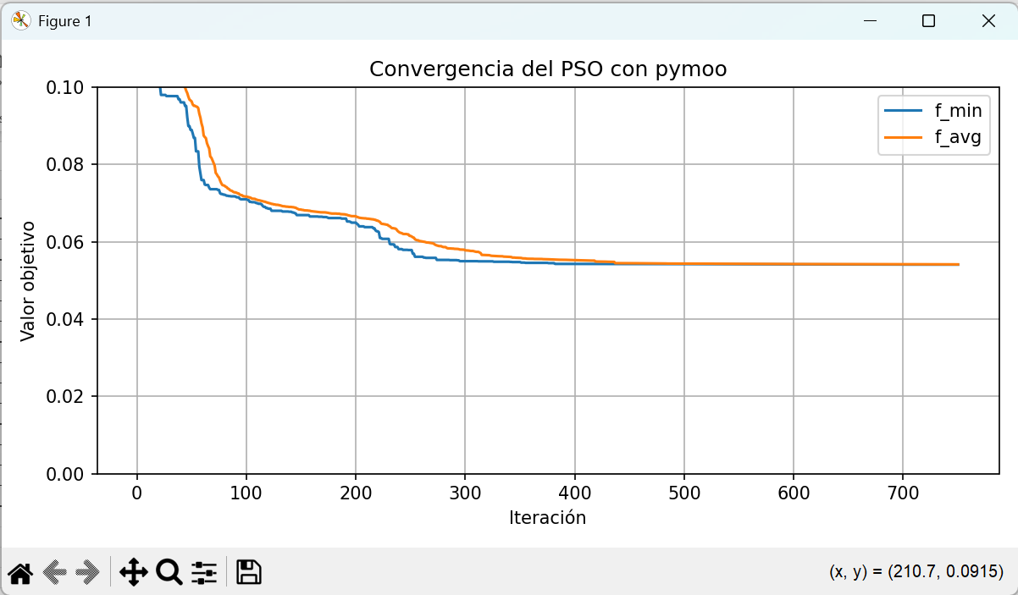
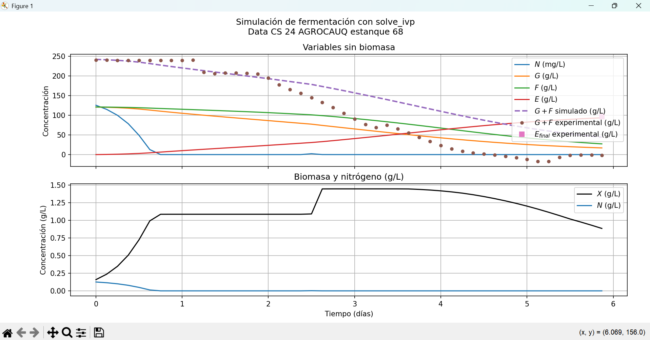
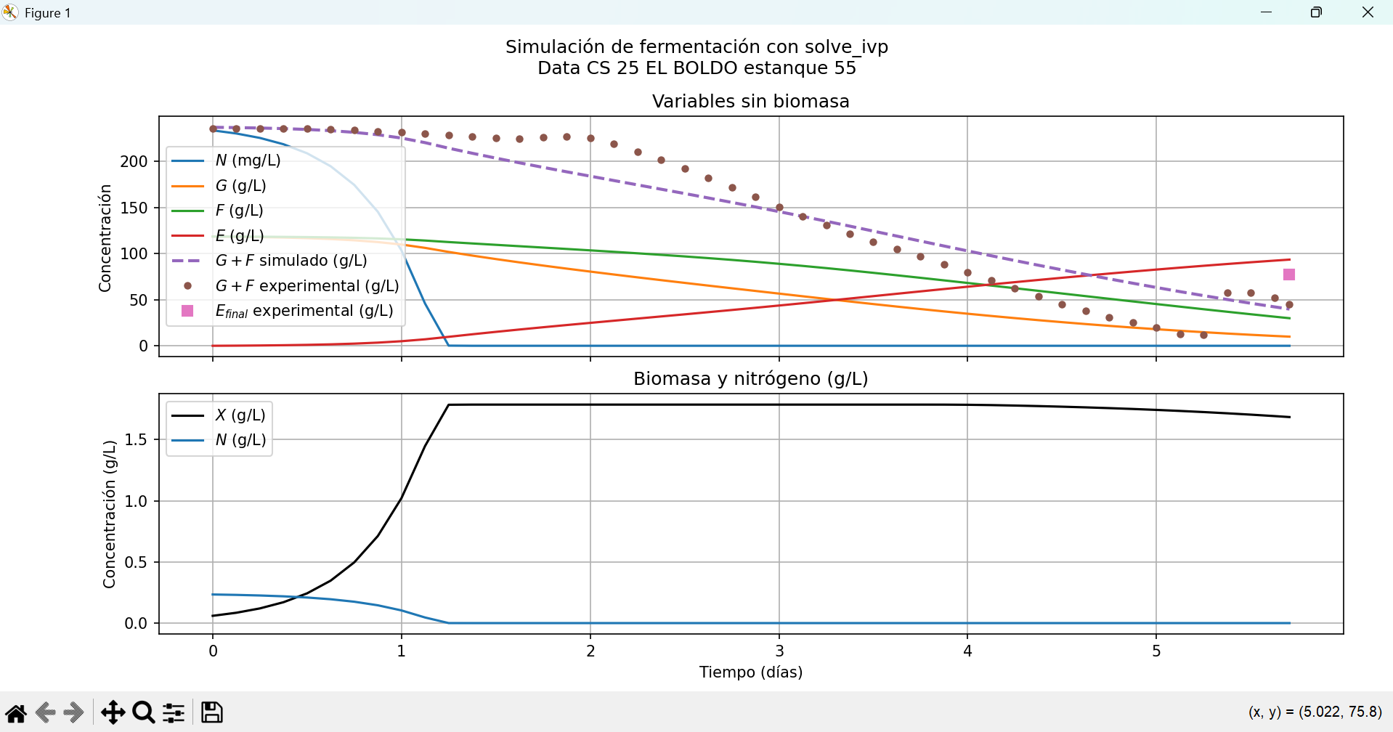
3 sets: 1. 3. y 5. | PSO_pymoo | 500 | 25 | 1.5 | 1.5 | 0.7 | 0.074498259125 | 0.0746214827 | 0.0001232236 | 1207.7 | 20.13 | 0.42365125232 | 2.377555549 | 3.320955805 | 0.0096470 | 8.5518540 | 7.1656500 | 44.1506700 | 42.5282840 | 0.0001000 | 2.01852284 | 6.89790512 | 1.6426340 | 0.35905686145 | 0.75388498
3 sets: 3. 4. y 5. | PSO_pymoo | 250 | 25 | 1.5 | 1.5 | 0.7 | 0.057854404773 | 0.0614986367 | 0.0036442319 | 592.49 | 9.87 | 0.31245876453 | 0.72497855313 | 0.62330218333 | 0.0096470 | 8.5518540 | 7.1656500 | 44.1506700 | 42.5282840 | 0.0001000 | 7.13217612 | 4.16489402 | 1.6426340 | 0.49248791545 | 0.49590975028 | Faltan iteraciones, buenos resultados iniciales
3 sets: 3. 4. y 5. | PSO_pymoo | 500 | 25 | 1.5 | 1.5 | 0.7 | 0.054221252299 | 0.0543331299 | 0.0001118776 | 1162.73 | 19.38 | 0.31385390835 | 0.61721429218 | 0.72805648092 | 0.0096470 | 8.5518540 | 7.1656500 | 44.1506700 | 42.5282840 | 0.0001000 | 7.38506256 | 2.44641106 | 1.6426340 | 0.52268662272 | 0.43853774232 | Bastante decente para los 3 sets, debería tener más iteraciones podía seguir bajando
3 sets: 3. 4. y 5. | PSO_pymoo | 750 | 25 | 1.5 | 1.5 | 0.7 | 0.054082267617 | 0.0541396831 | 5.74155e-05 | 1907.63 | 31.79 | 0.31388846347 | 0.61635005088 | 0.72789513476 | 0.0096470 | 8.5518540 | 7.1656500 | 44.1506700 | 42.5282840 | 0.0001000 | 7.38064111 | 0.74569629 | 1.6426340 | 0.53036791772 | 0.43723322247 | BUENO

